상품제안서
기내용 메모리폼 목쿠션 여행용 목쿠션 | 상품코드: F27791

 |  |  |  |  |  |  | 02-412-0044 | www.easy1.co.kr
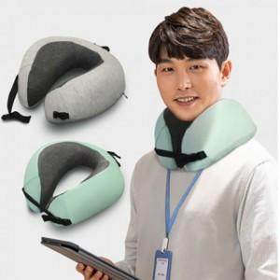

【상세/제작정보】

【인쇄/포장옵션】 | 실크 / 포장불가능

【공급단가】 | 수량 | 30~ | 100~ | 300~ | 500~ | 1,000~
*VAT별도 | 양면인쇄 | 11,880원 | 11,680원 | 11,380원 | 11,180원 | 10,890원

【상품 URL】 | https://dev.easy1.co.kr:443/src/goods_detail.php?gdno=27791

